Hoja1
2023-09-14 13:46:46

LA PAZ 28 - HAEDO 4460-2005
BUENOS AIRES luquearti@gmail.com
____________________________________________________________________________

ARANDELAS PLANAS y CHAPISTA de HIERRO
ZINCADAS

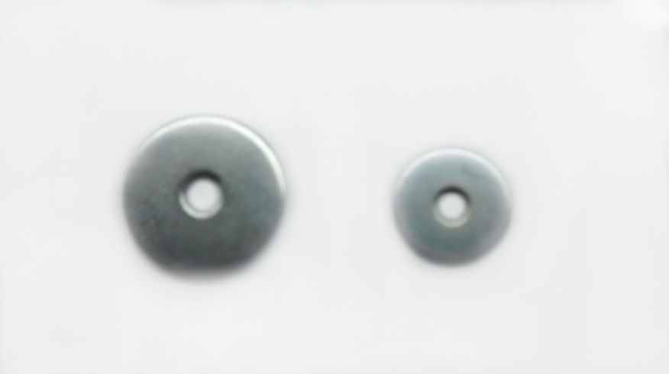

ARA.PLANA
COD. | MEDIDA | PRECIO
ARA-101 | 0.15625 | 2988.71
ARA-102 | 0.1875 | 2245.54
ARA-103 | 0.25 | 1937.78
ARA-104 | 0.3125 | 1740.21
ARA-105 | 0.375 | 1740.21
ARA-106 | 0.4375 | 1467.77
ARA-107 | 0.5 | 1467.77
ARA-108 | 0.5625 | 1467.77
ARA-109 | 0.625 | 1467.77
ARA-110 | 0.75 | 1467.77
ARA-111 | 0.875 | 1467.77
ARA-112 | 1" | 1467.77
ARA-113 | 1 1/4" | 1751.60
ARA-114 | 1 1/2" | 1751.60
ARA-119 | 2" | 1751.60

ARANDELA CHAPISTA
COD. | MEDIDA | PRECIO
ARA-151 | 0.1875 | 2553.31
ARA-152 | 0.25 | 2321.54
ARA-153 | 0.375 | 1937.78
ARA-152/1 | 0.3125 | 1937.78

Precio x Kg
Envase: x 2 Kg

N

